圖表索引
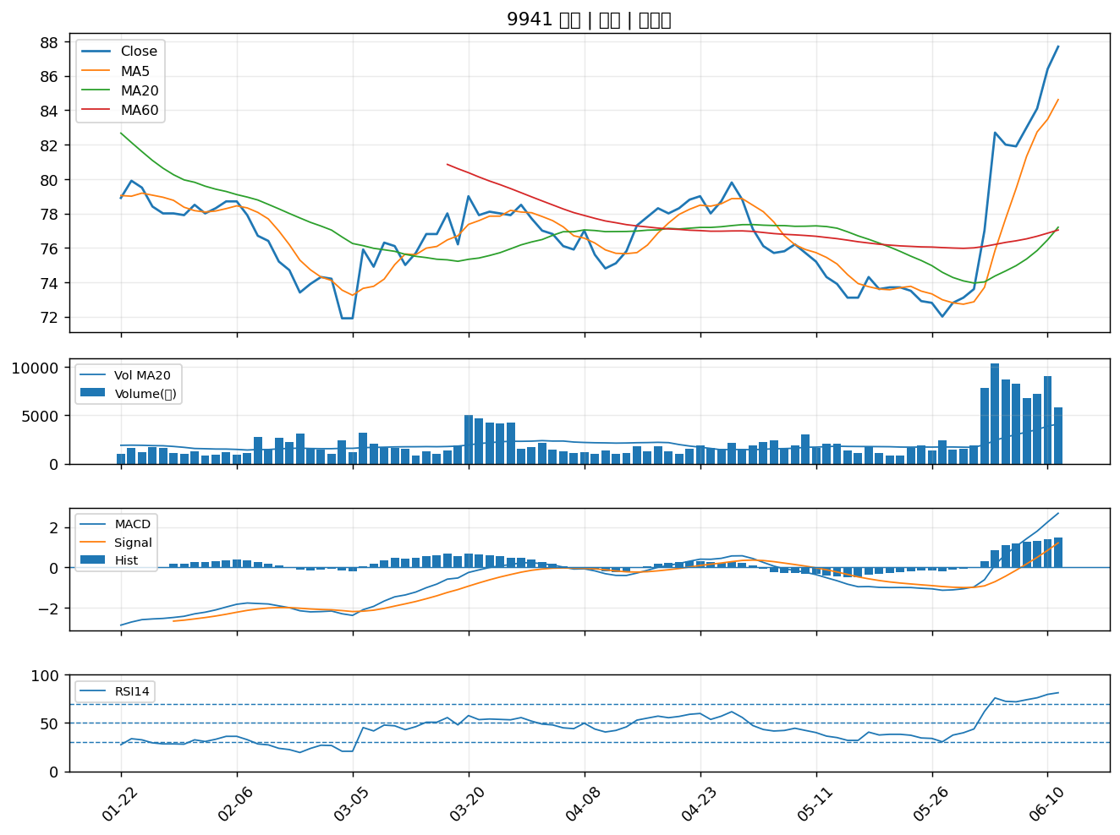
股票代號 | 股票名稱 | 市場 | 買進觀察分級 | 主力突破分數 | 圖表路徑
6259 | 百徽 | 上櫃 | A級 | 6 | output/charts/20260611/6259_百徽.png
3003 | 健和興 | 上市 | A級 | 6 | output/charts/20260611/3003_健和興.png
9914 | 美利達 | 上市 | A級 | 6 | output/charts/20260611/9914_美利達.png
3236 | 千如 | 上櫃 | A級 | 4 | output/charts/20260611/3236_千如.png
6174 | 安碁 | 上櫃 | A級 | 4 | output/charts/20260611/6174_安碁.png
9921 | 巨大 | 上市 | A級 | 4 | output/charts/20260611/9921_巨大.png
3152 | 璟德 | 上櫃 | A級 | 4 | output/charts/20260611/3152_璟德.png
5871 | 中租-KY | 上市 | A級 | 3 | output/charts/20260611/5871_中租-KY.png
8182 | 加高 | 上櫃 | A級 | 3 | output/charts/20260611/8182_加高.png
2493 | 揚博 | 上市 | A級 | 3 | output/charts/20260611/2493_揚博.png
5410 | 國眾 | 上櫃 | B級 | 6 | output/charts/20260611/5410_國眾.png
2537 | 聯上發 | 上市 | B級 | 5 | output/charts/20260611/2537_聯上發.png
4958 | 臻鼎-KY | 上市 | B級 | 3 | output/charts/20260611/4958_臻鼎-KY.png
2412 | 中華電 | 上市 | B級 | 3 | output/charts/20260611/2412_中華電.png
4904 | 遠傳 | 上市 | B級 | 3 | output/charts/20260611/4904_遠傳.png
2915 | 潤泰全 | 上市 | B級 | 3 | output/charts/20260611/2915_潤泰全.png
4147 | 中裕 | 上櫃 | B級 | 3 | output/charts/20260611/4147_中裕.png
4113 | 聯上 | 上櫃 | B級 | 3 | output/charts/20260611/4113_聯上.png
2327 | 國巨* | 上市 | B級 | 3 | output/charts/20260611/2327_國巨*.png
2501 | 國建 | 上市 | B級 | 3 | output/charts/20260611/2501_國建.png
6180 | 橘子 | 上櫃 | B級 | 3 | output/charts/20260611/6180_橘子.png
6177 | 達麗 | 上市 | B級 | 3 | output/charts/20260611/6177_達麗.png
2539 | 櫻花建 | 上市 | B級 | 3 | output/charts/20260611/2539_櫻花建.png
3048 | 益登 | 上市 | B級 | 2 | output/charts/20260611/3048_益登.png
3045 | 台灣大 | 上市 | B級 | 2 | output/charts/20260611/3045_台灣大.png
6126 | 信音 | 上櫃 | B級 | 2 | output/charts/20260611/6126_信音.png
2383 | 台光電 | 上市 | B級 | 2 | output/charts/20260611/2383_台光電.png
3042 | 晶技 | 上市 | B級 | 2 | output/charts/20260611/3042_晶技.png
2413 | 環科 | 上市 | B級 | 2 | output/charts/20260611/2413_環科.png
9941 | 裕融 | 上市 | B級 | 2 | output/charts/20260611/9941_裕融.png

6259 百徽｜A級
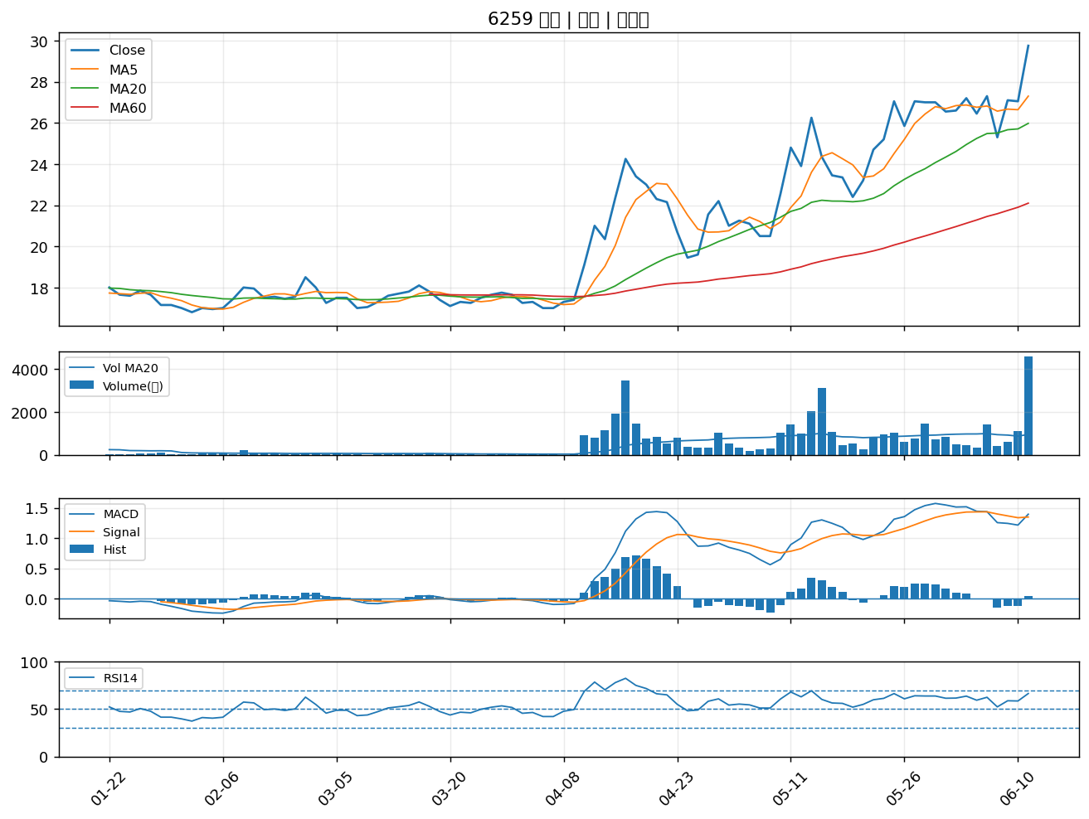

3003 健和興｜A級
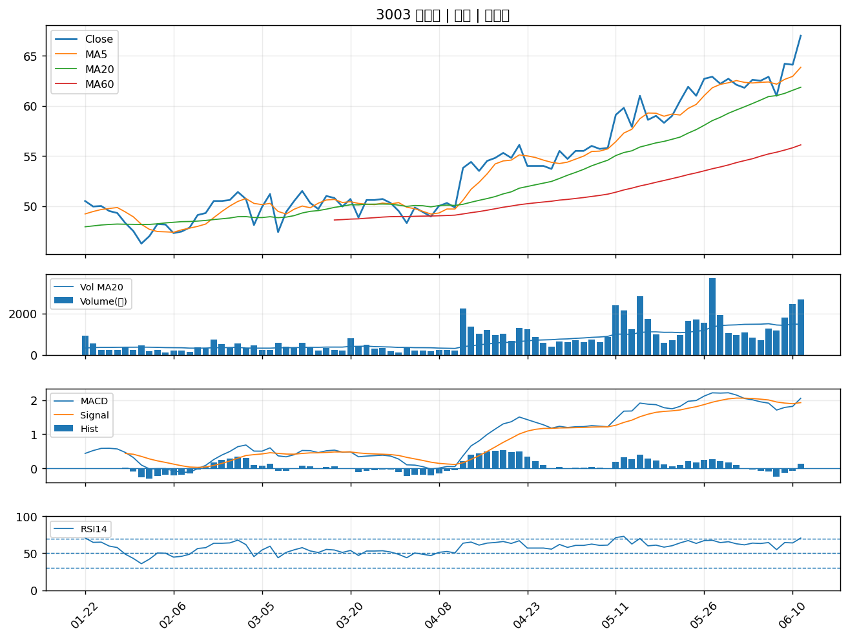

9914 美利達｜A級
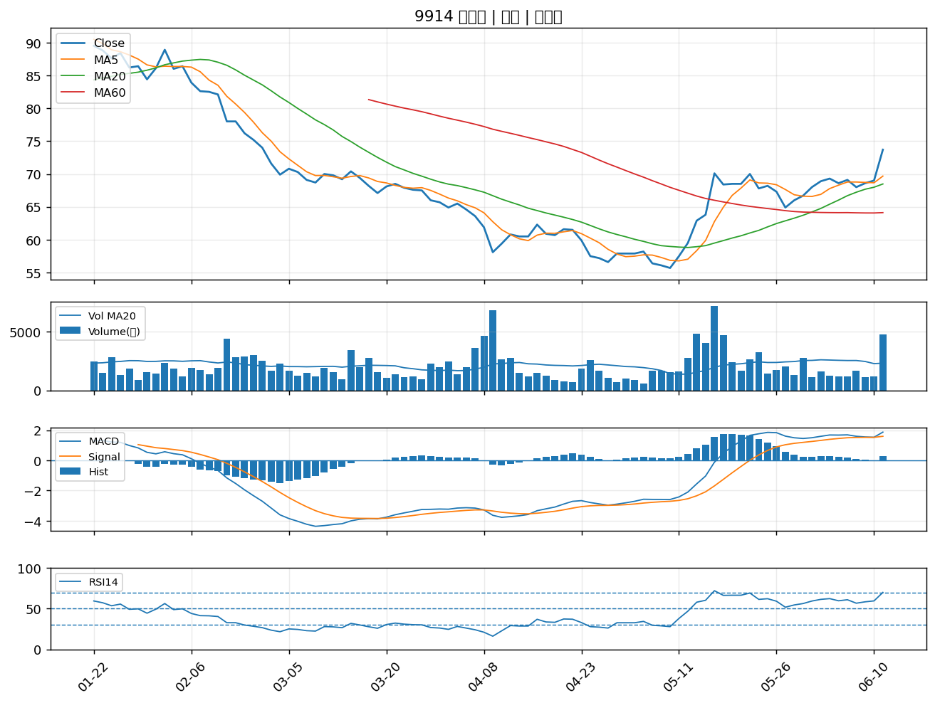

3236 千如｜A級
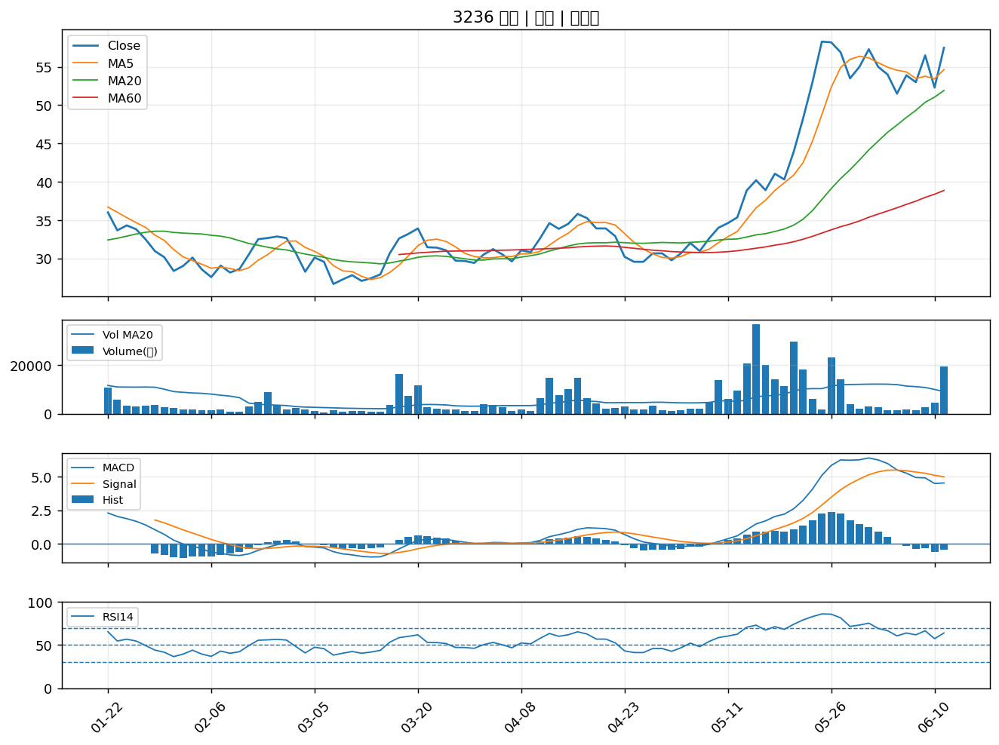

6174 安碁｜A級
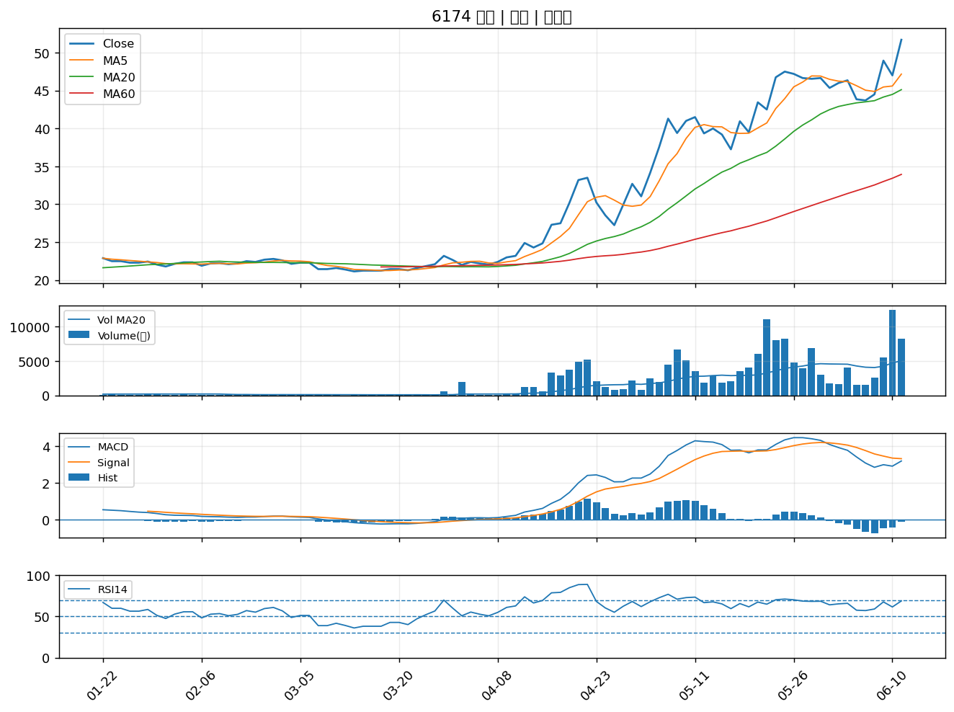

9921 巨大｜A級
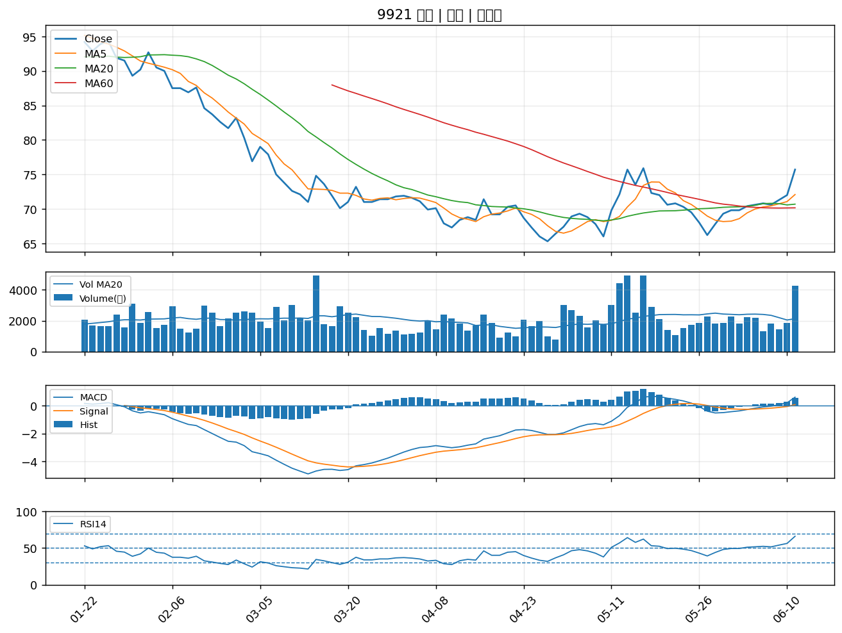

3152 璟德｜A級
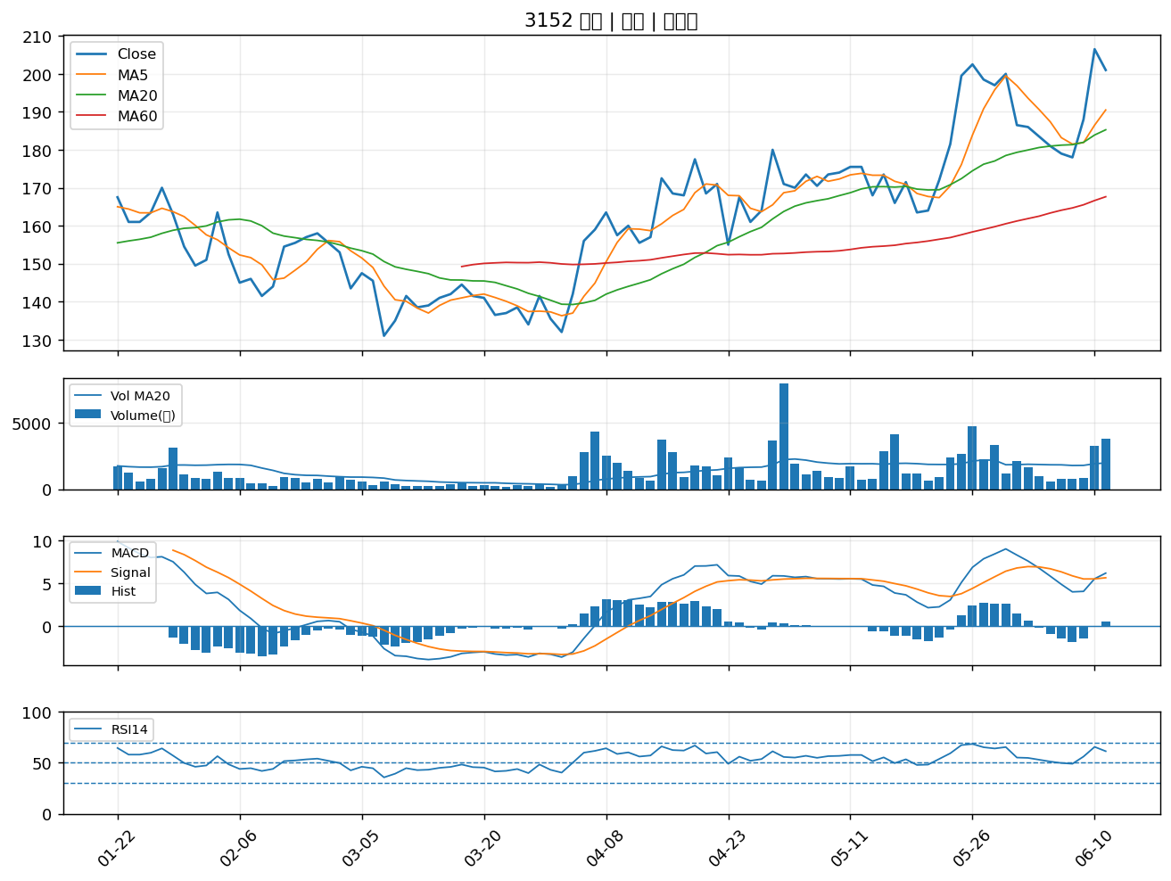

5871 中租-KY｜A級
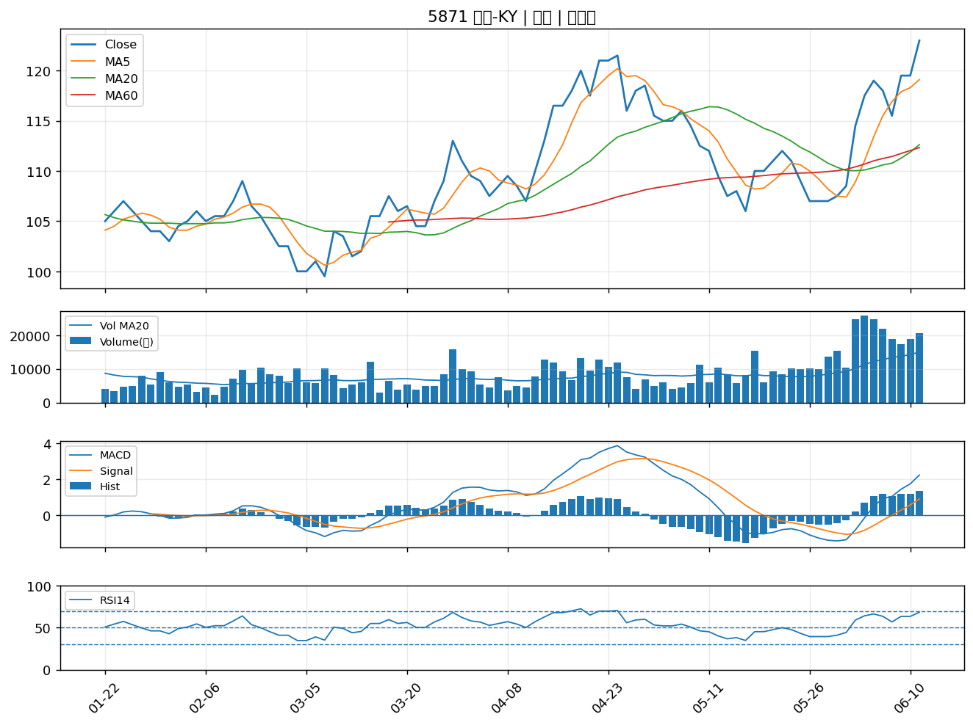

8182 加高｜A級
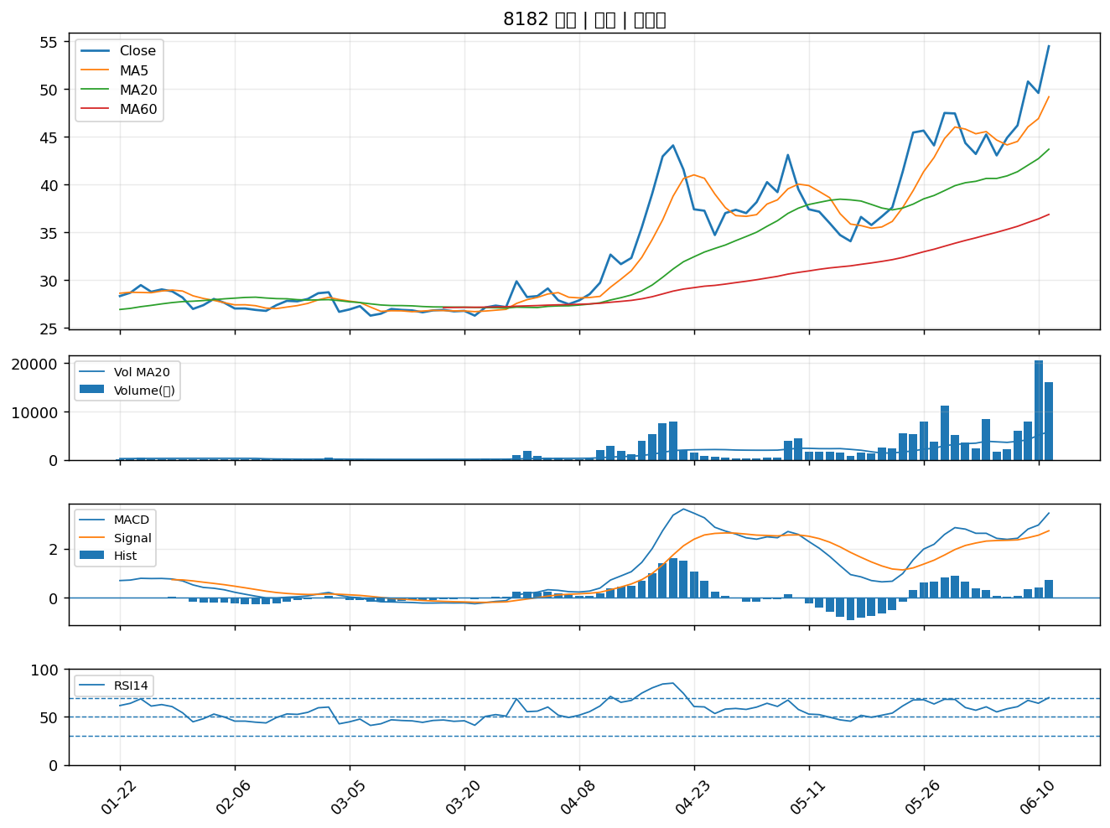

2493 揚博｜A級
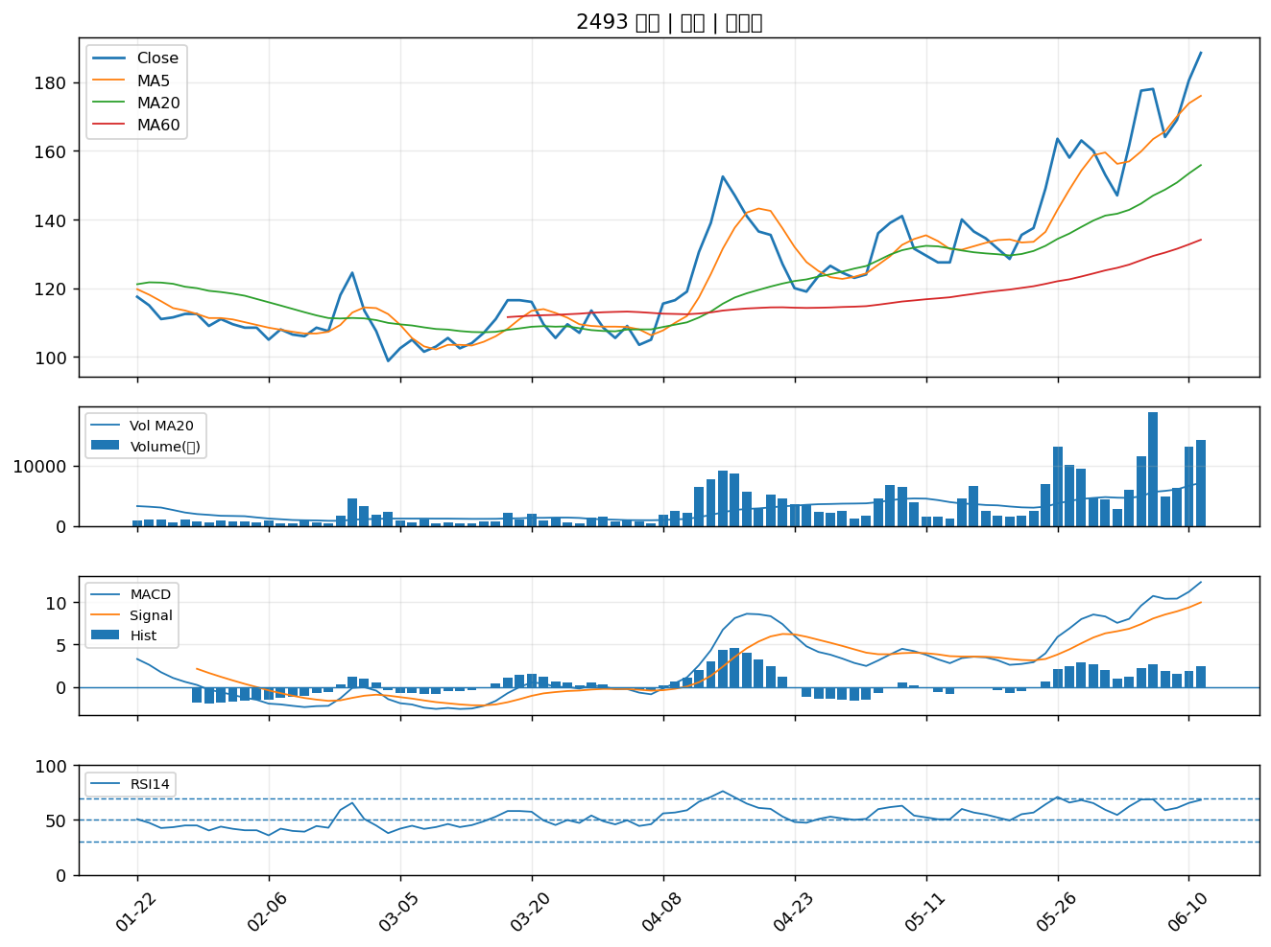

5410 國眾｜B級
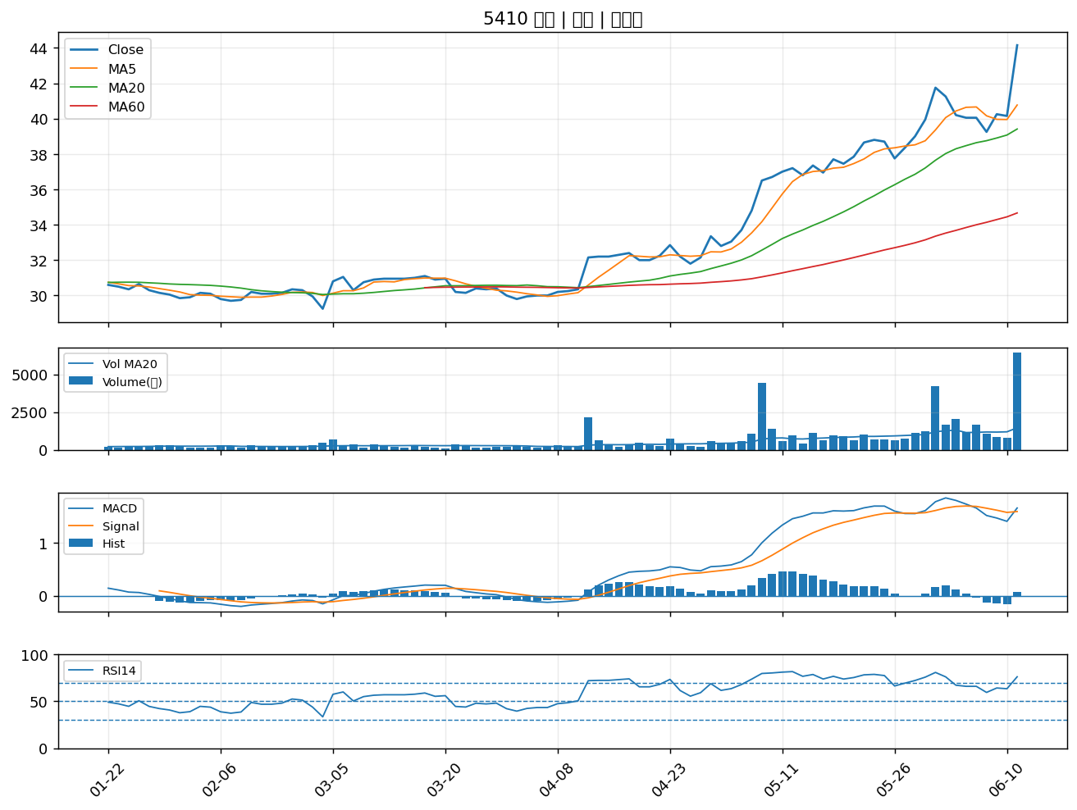

2537 聯上發｜B級
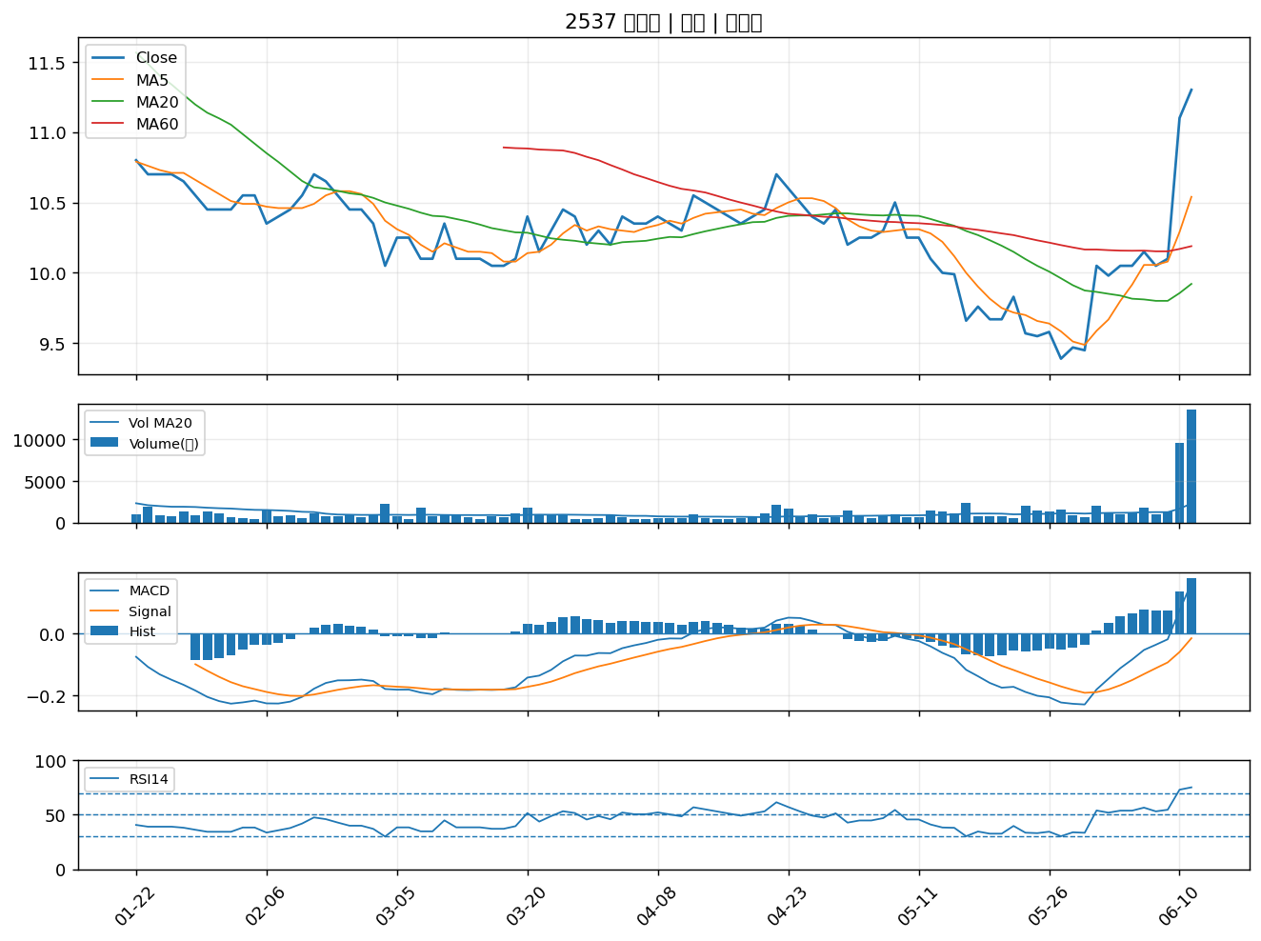

4958 臻鼎-KY｜B級
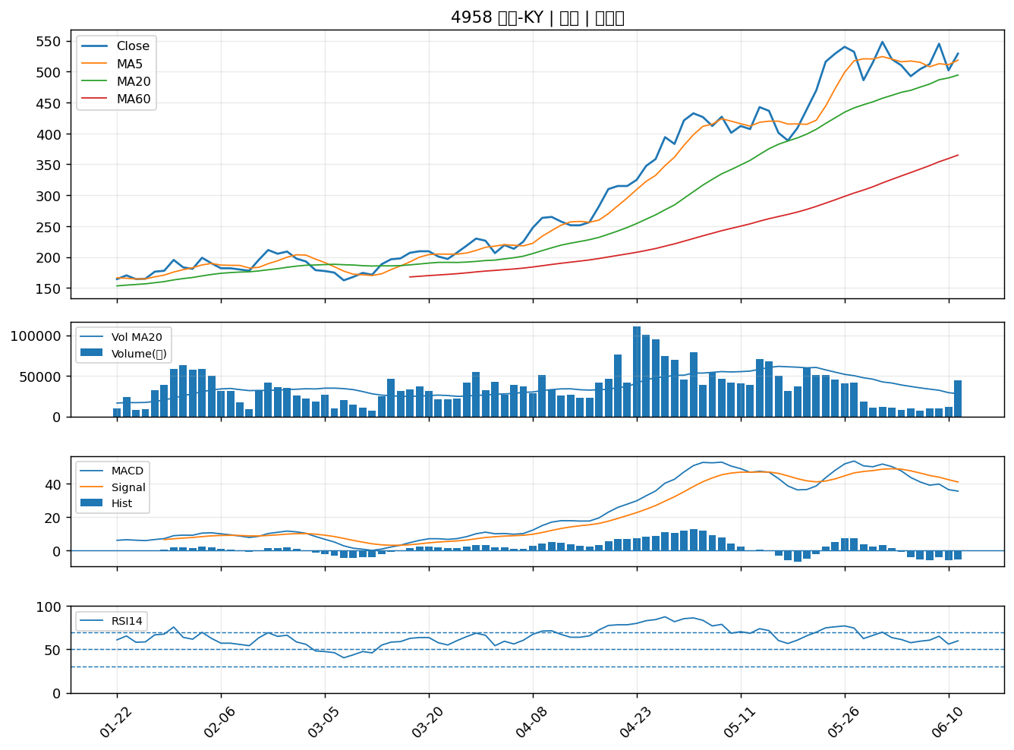

2412 中華電｜B級
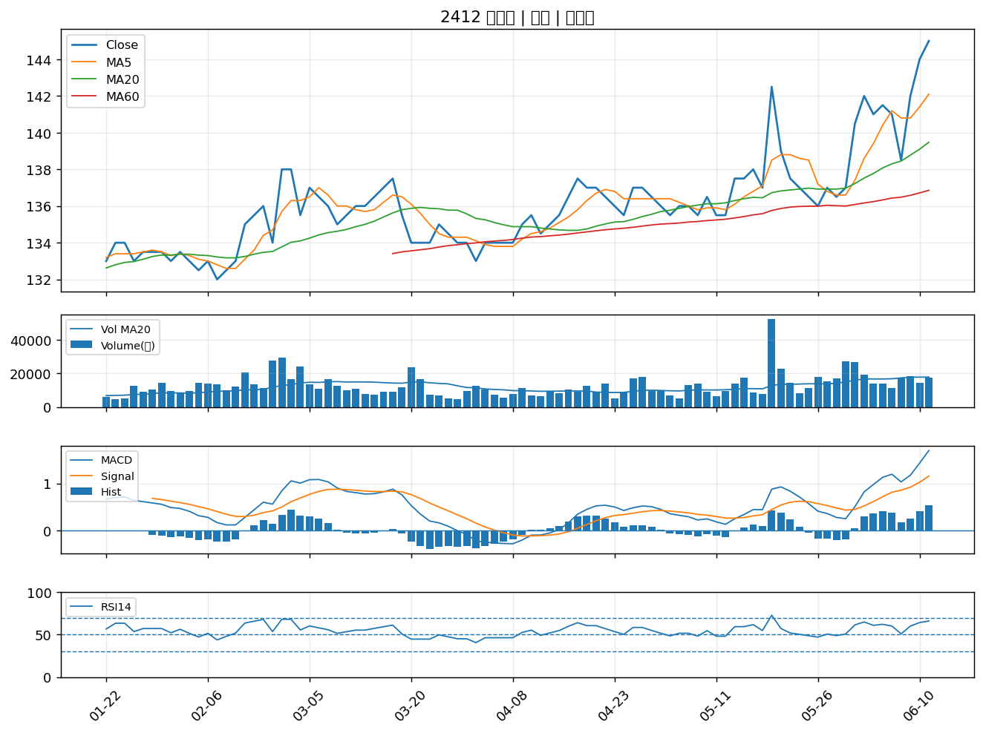

4904 遠傳｜B級
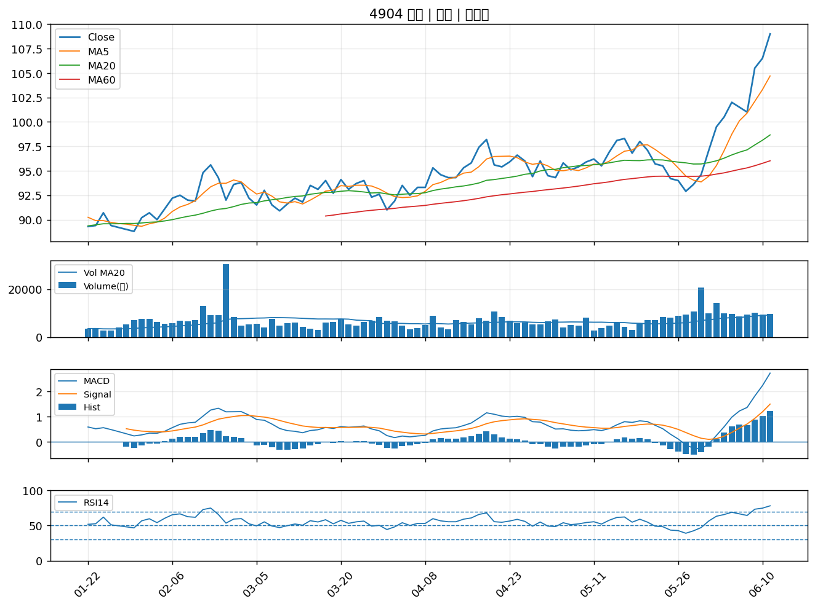

2915 潤泰全｜B級
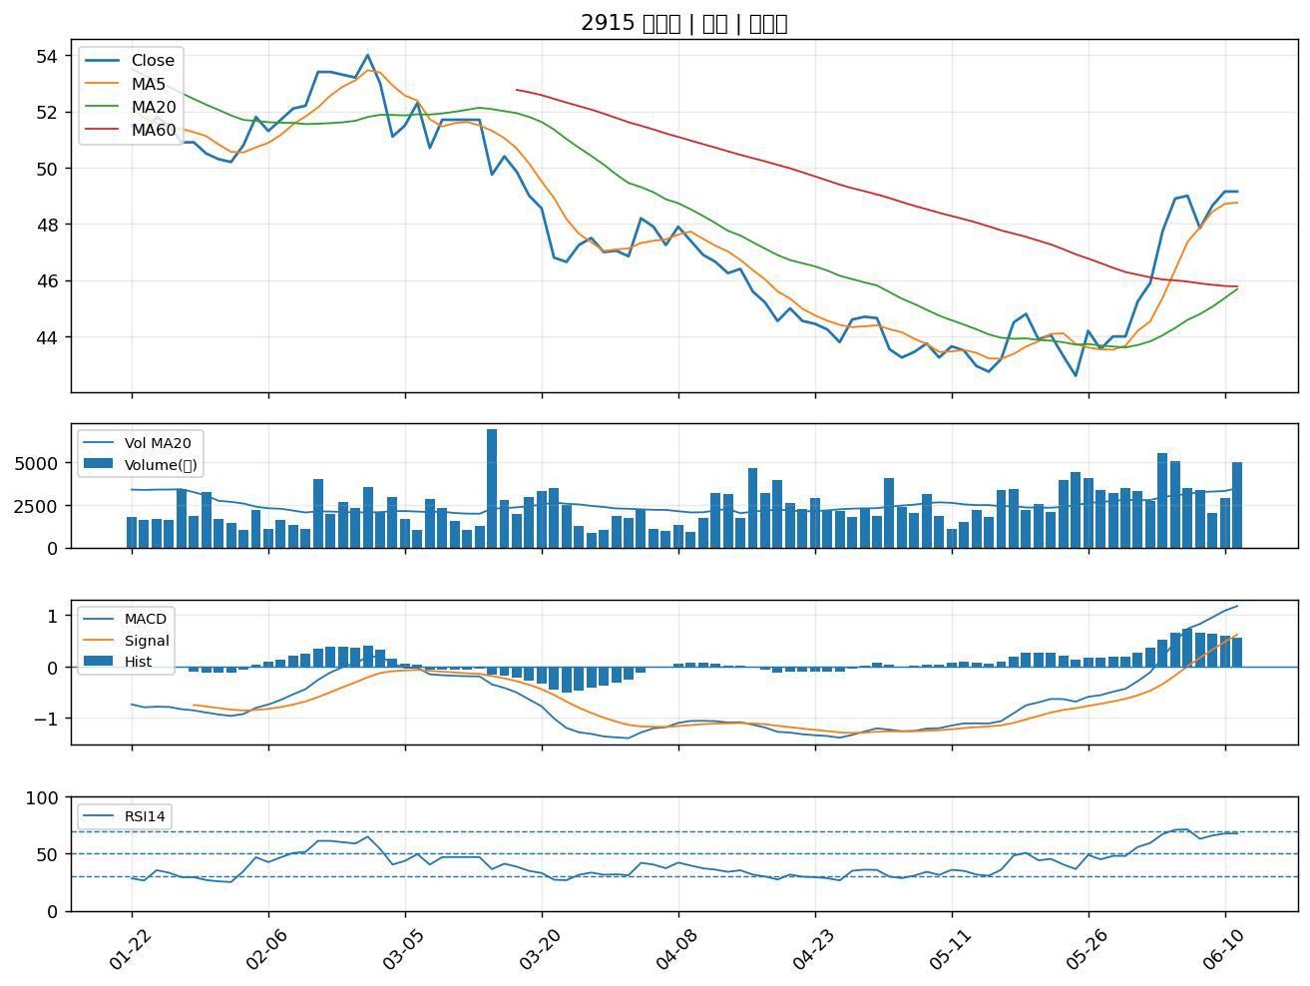

4147 中裕｜B級
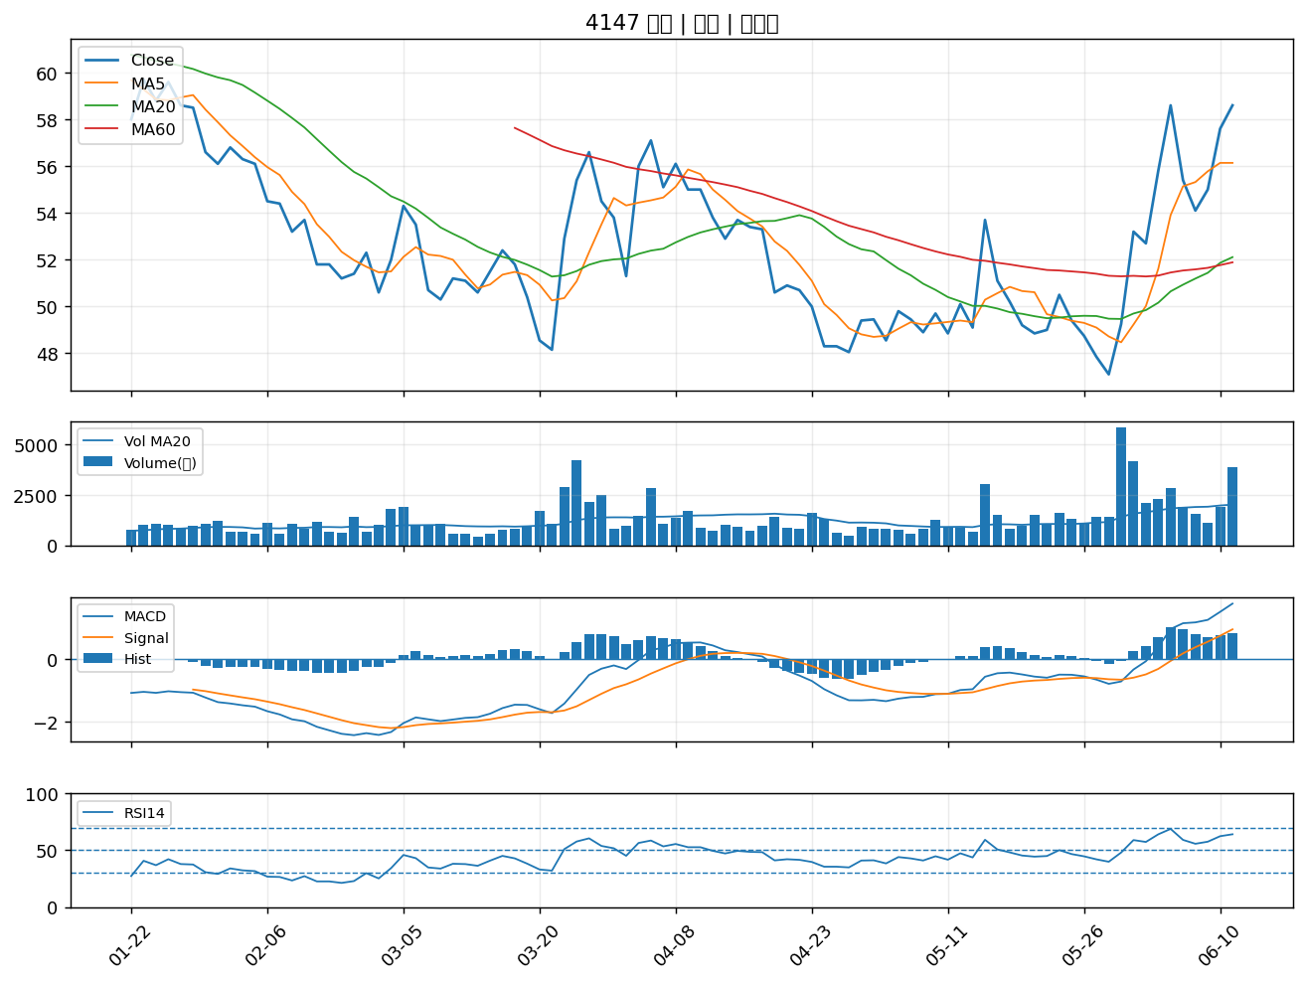

4113 聯上｜B級
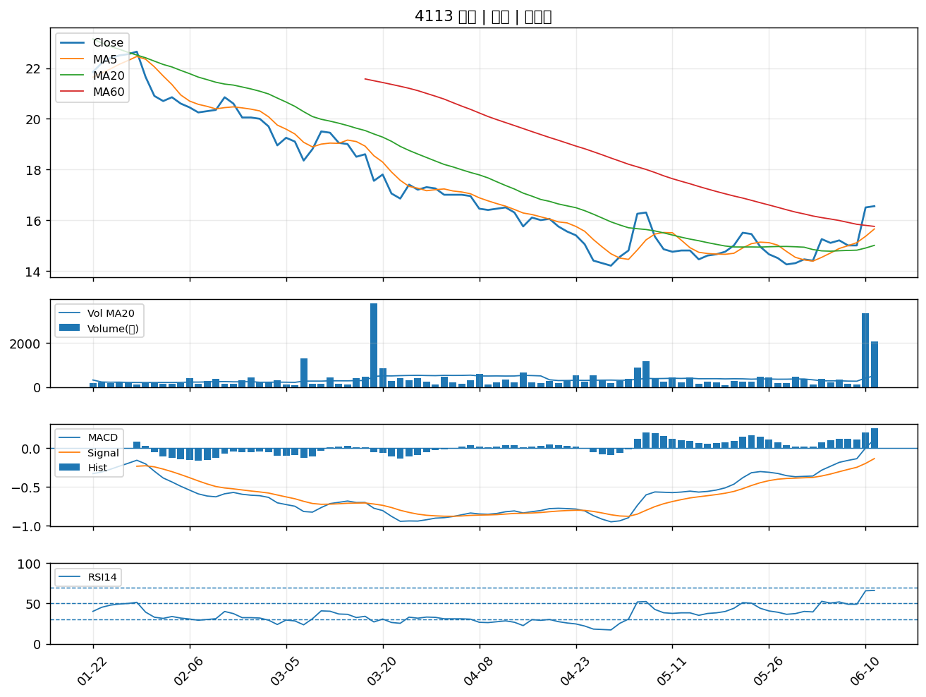

2327 國巨*｜B級
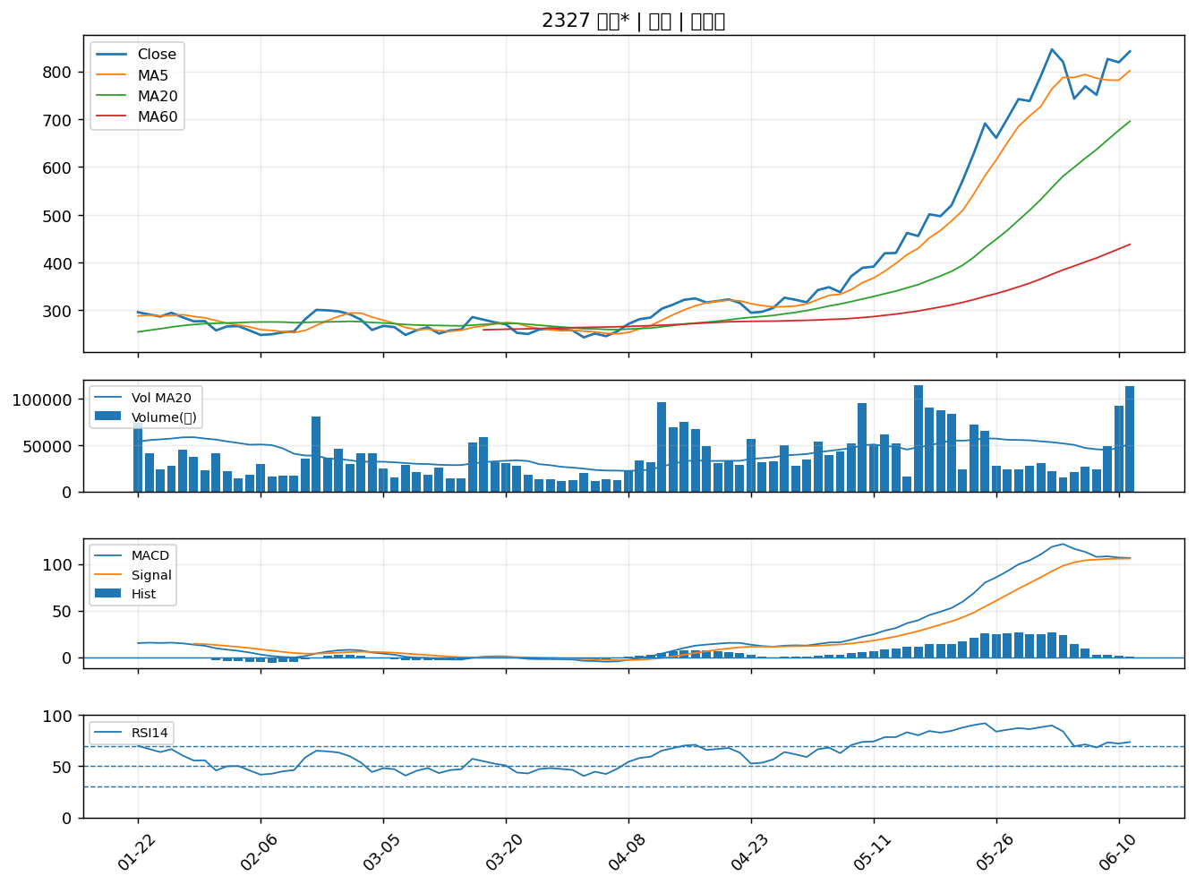

2501 國建｜B級
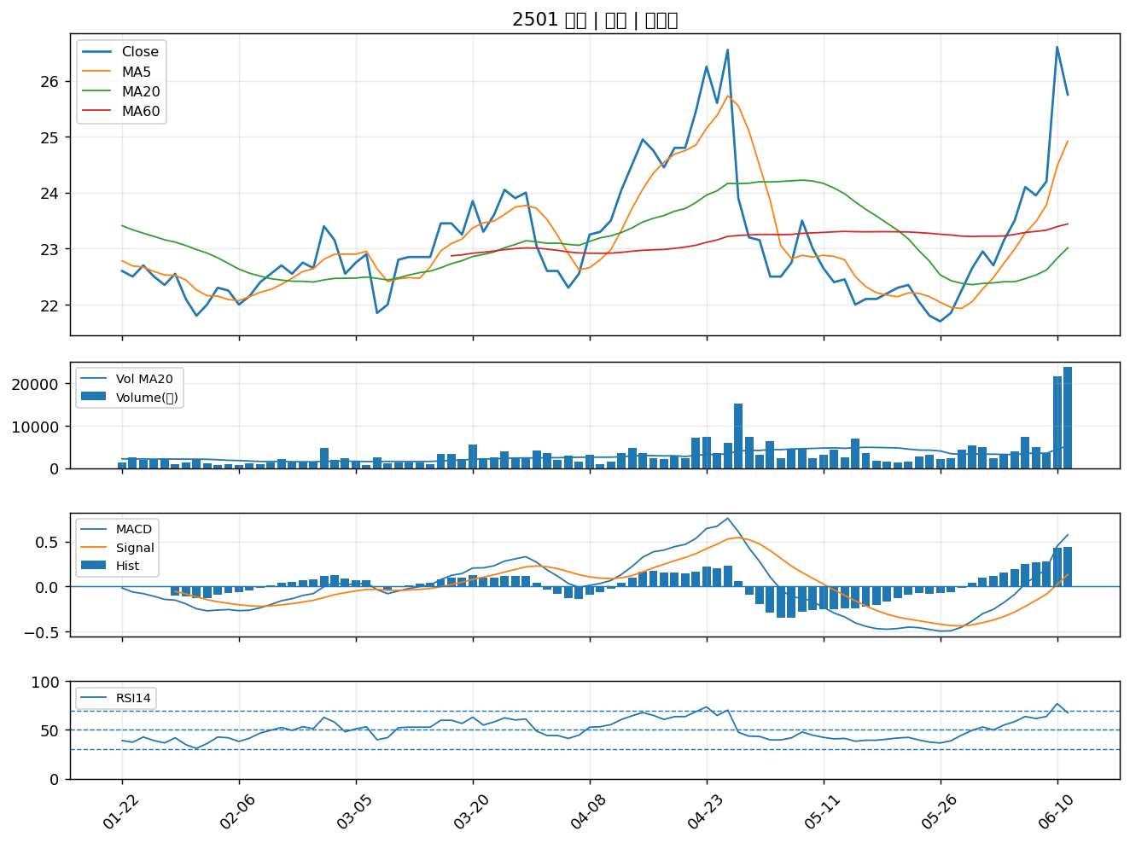

6180 橘子｜B級
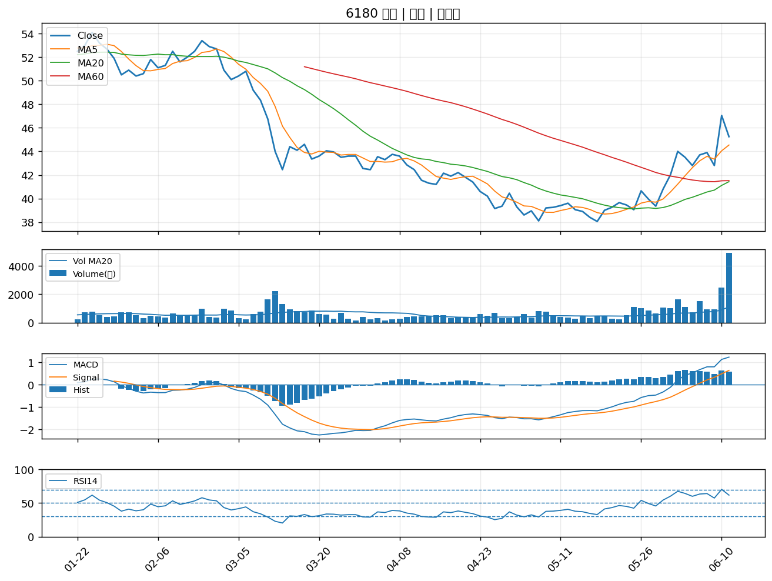

6177 達麗｜B級
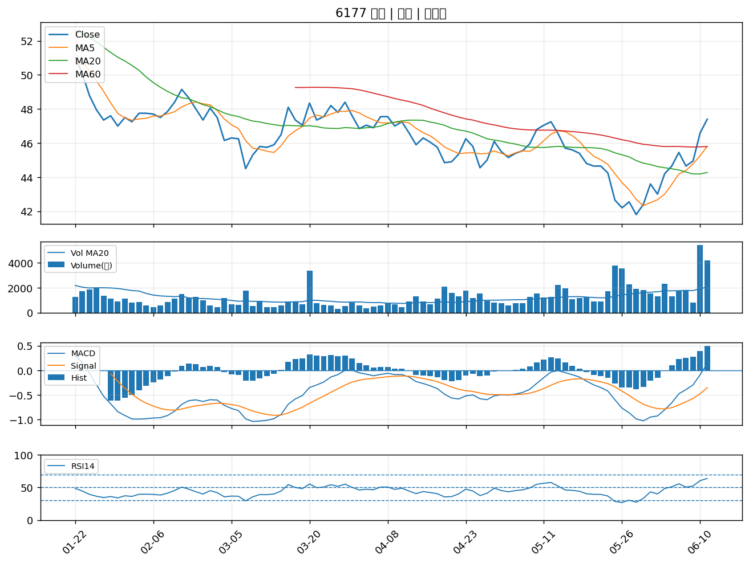

2539 櫻花建｜B級
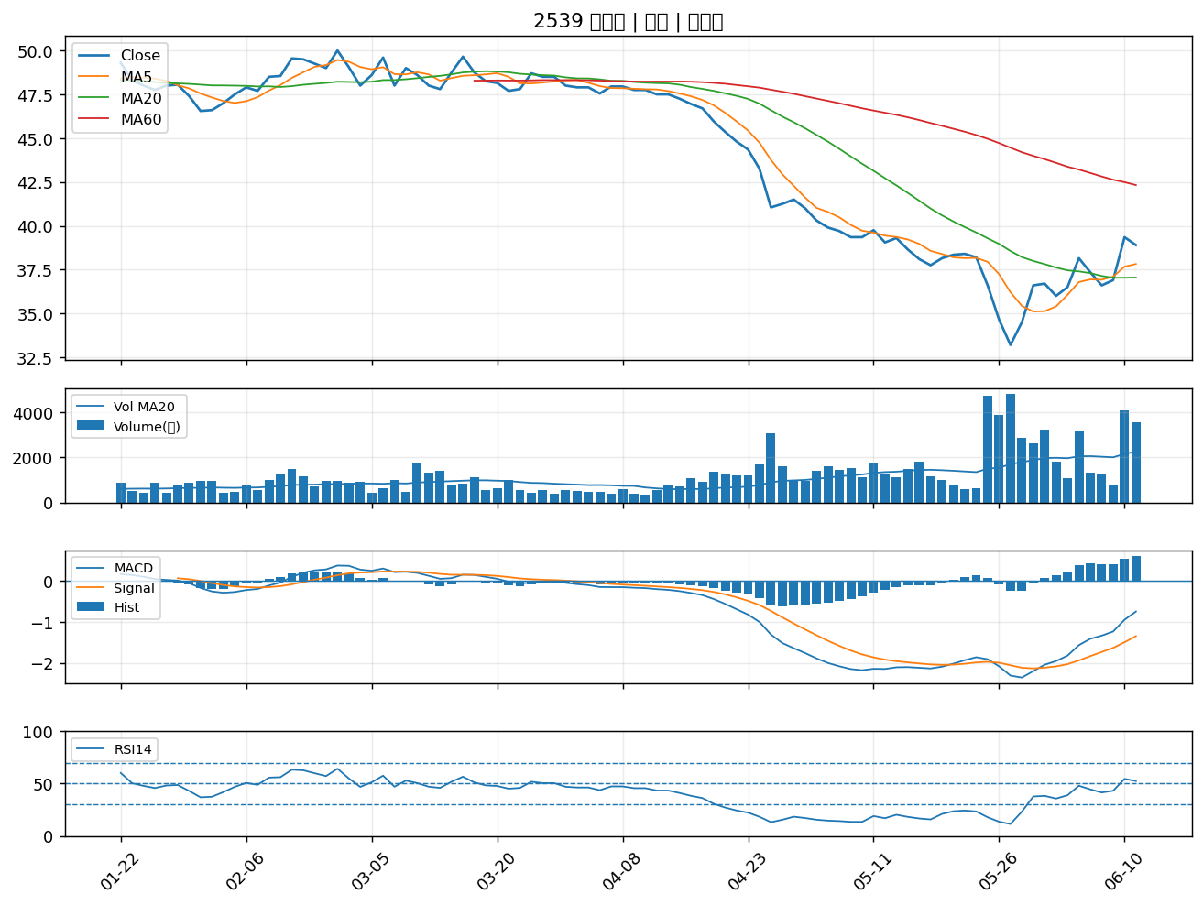

3048 益登｜B級
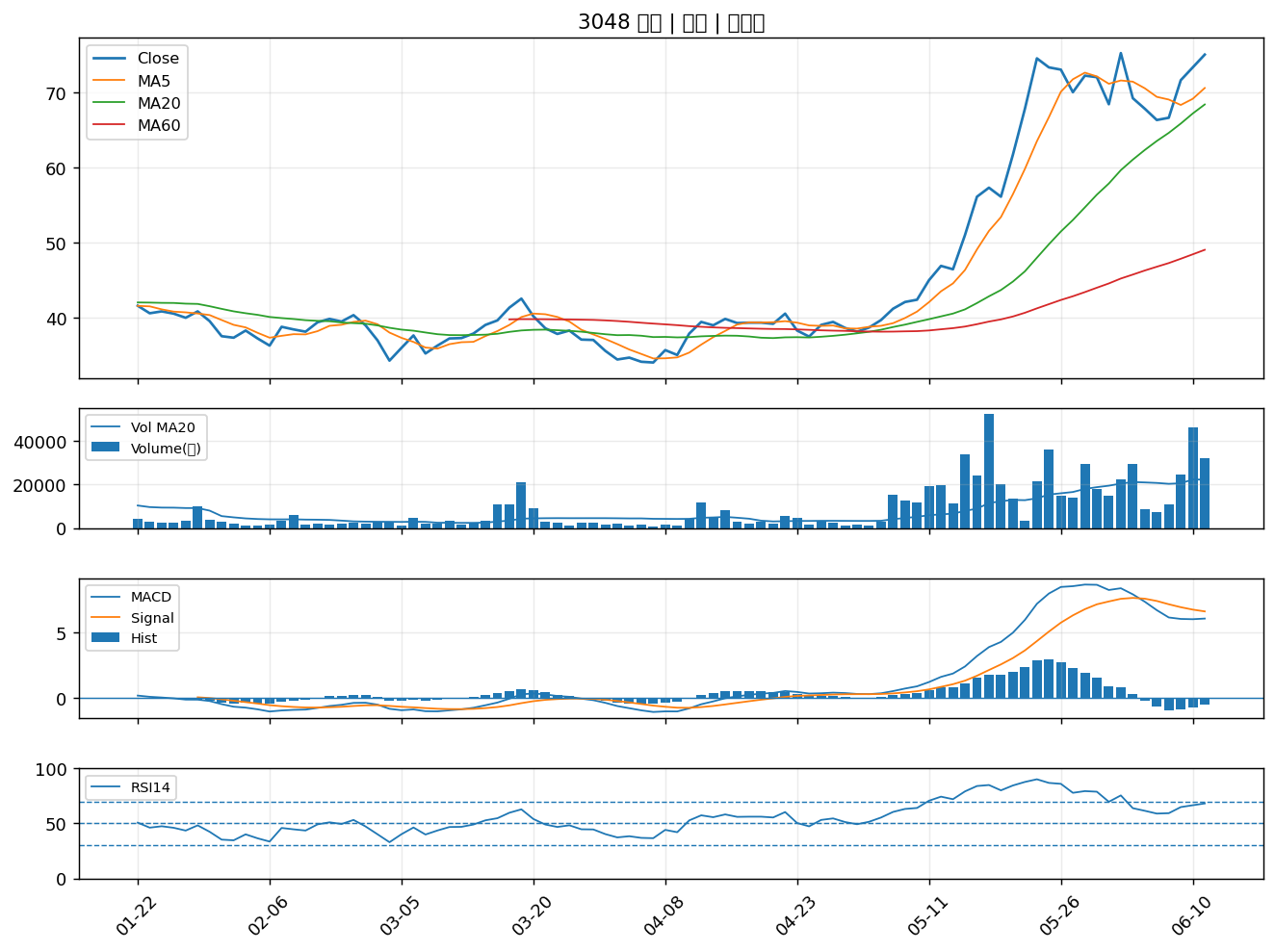

3045 台灣大｜B級
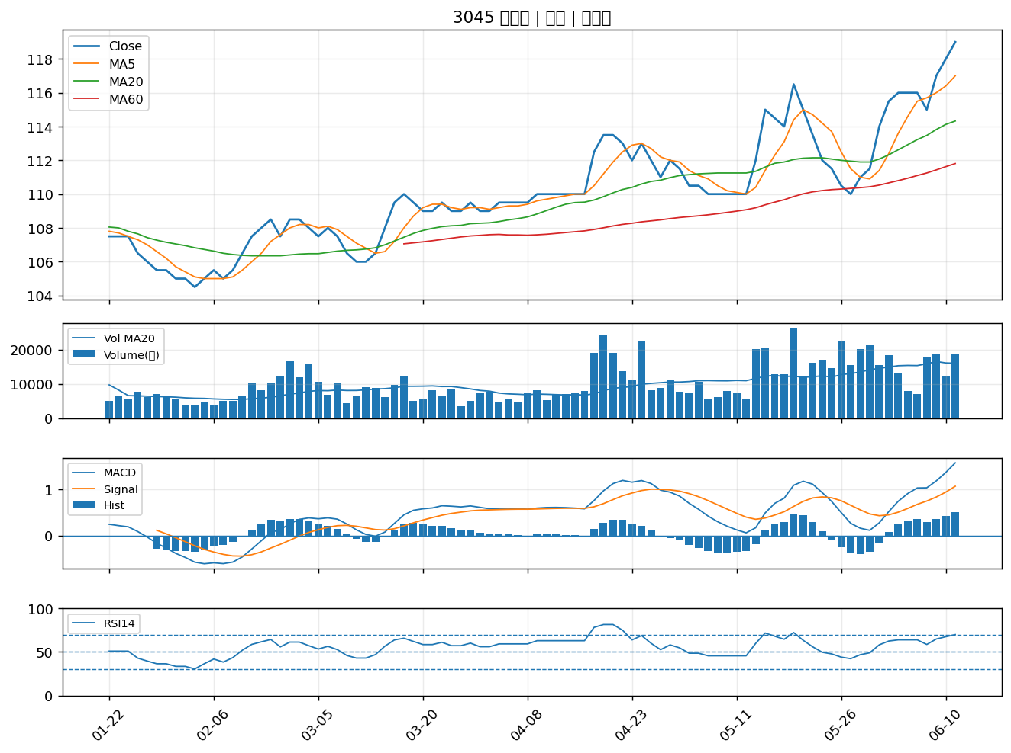

6126 信音｜B級
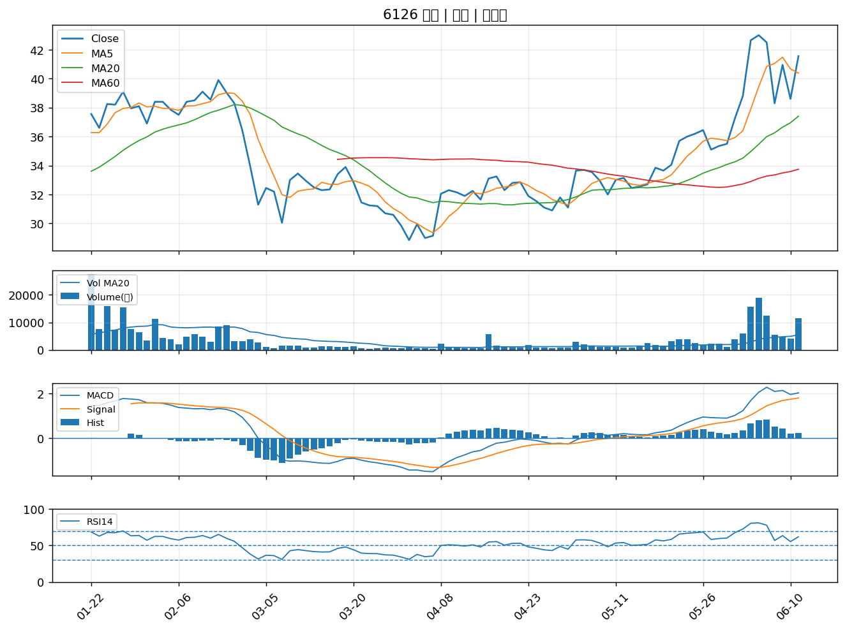

2383 台光電｜B級
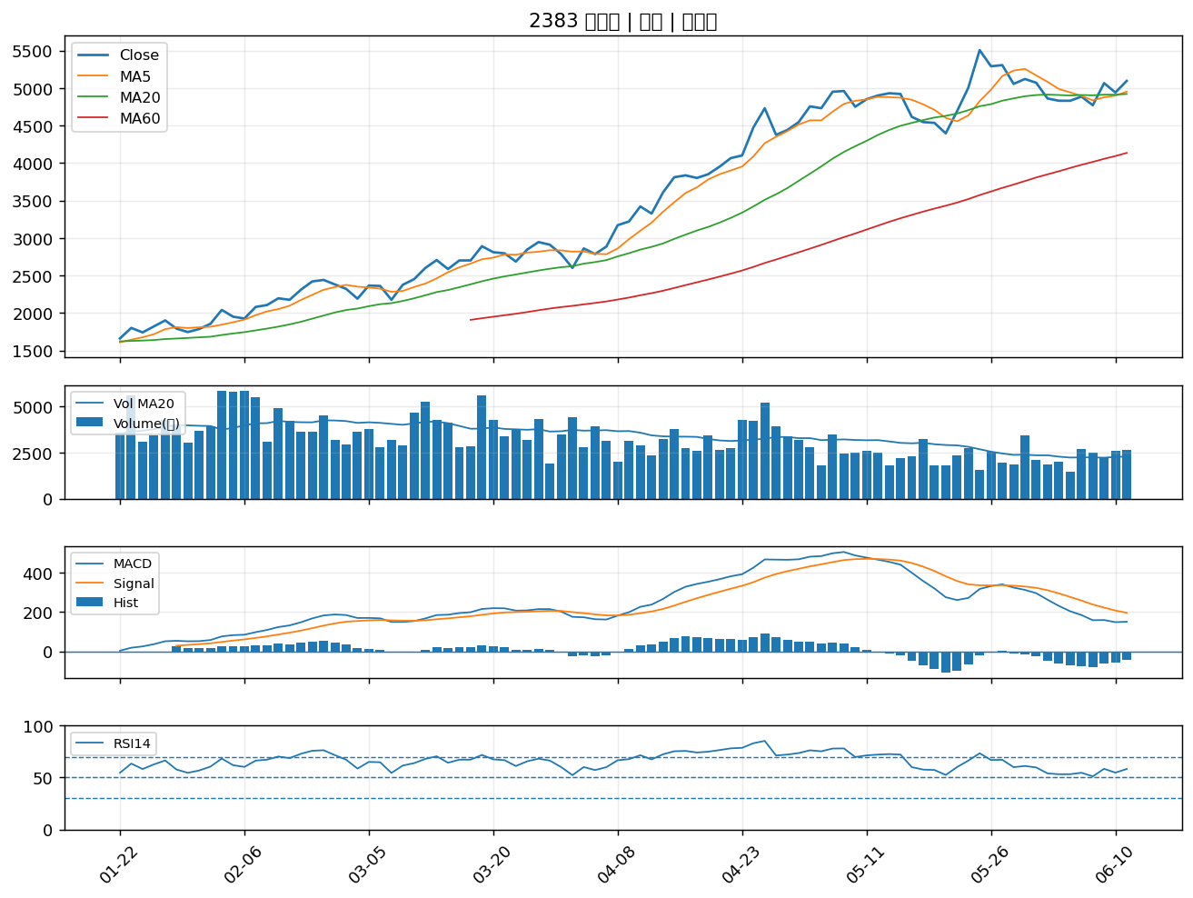

3042 晶技｜B級
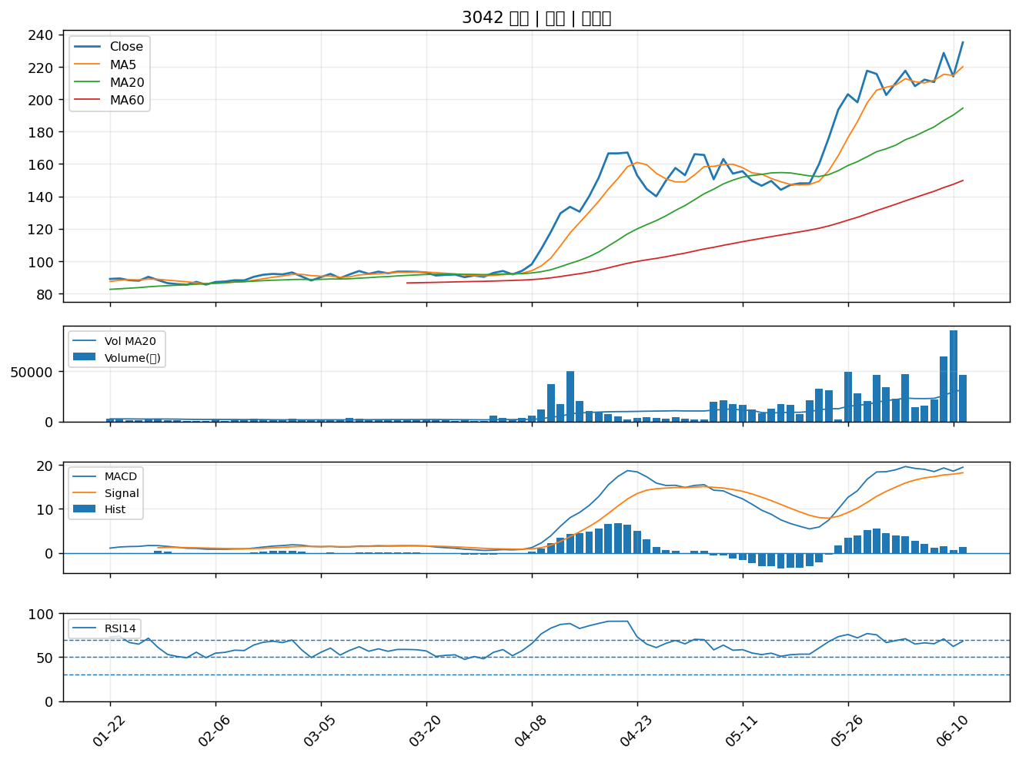

2413 環科｜B級
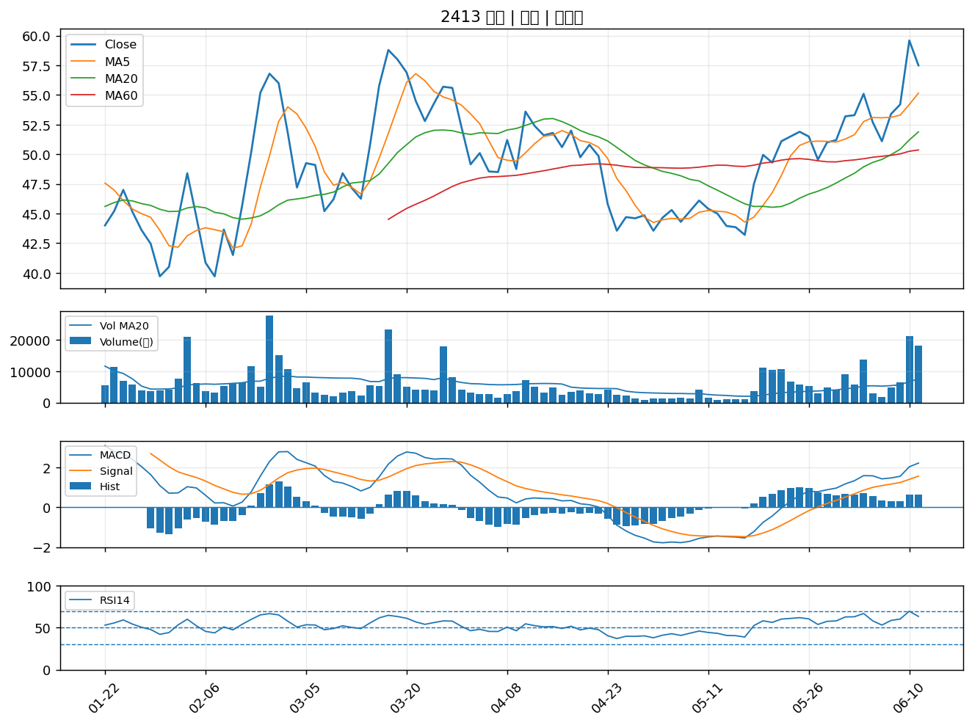

9941 裕融｜B級

